Sheet1
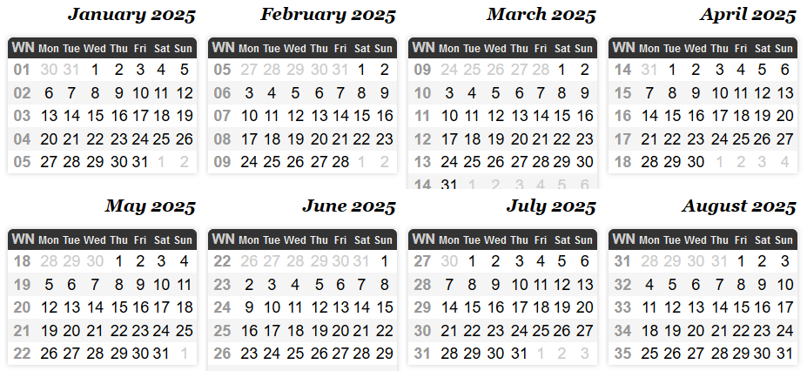
Controlo de plataforma sísmica - Gantt | 2024 |  |  |  |  |  |  |  |  |  |  |  |  |  |  |  |  | 2025
 | September |  |  |  | October |  |  |  |  | November |  |  |  | December |  |  |  | January |  |  |  |  | February |  |  |  | March |  |  |  | April |  |  |  |  | May
Task | 36 | 37 | 38 | 39 | 40 | 41 | 42 | 43 | 44 | 45 | 46 | 47 | 48 | 49 | 50 | 51 | 52 | 1 | 2 | 3 | 4 | 5 | 6 | 7 | 8 | 9 | 10 | 11 | 12 | 13 | 14 | 15 | 16 | 17 | 18 | 19 | 20 | 21 | 22
1-Revisão do estado da arte
2-Modelação matemática
7-Identificação do sistema
3-Método de ensaios sísmicos LNEC
6-Estratégias de Controlo para plataforma sísmica
5-Formação Labview
4- Instalação Experimental
8-Definição de metodologia a aplicar nos ensaios sísmicos
9-Definição da Instrumentação e Calibração do Sistema
10-Realização de ensaios experimentais
11-Redação da Tese

